original_data
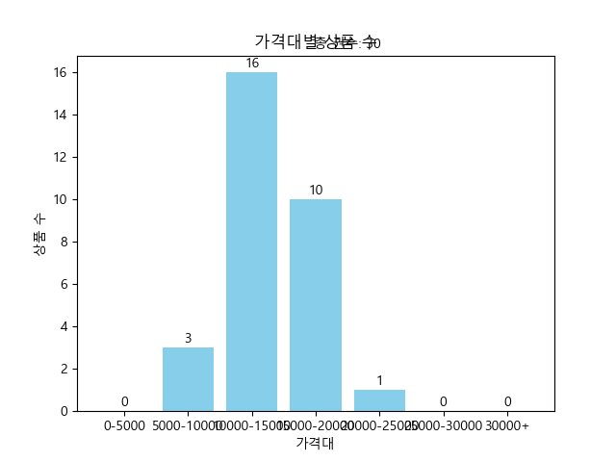
제목 | 가격 | 등수 | 연도 | 가격대
마흔에 읽는 쇼펜하우어 (마음의 위기를 다스리는 철학 수업) | 15300 | 인문 1위 | 2023.09.07. | 15000-20000
남에게 보여주려고 인생을 낭비하지 마라 (쇼펜하우어 소품집) | 12150 | 인문 2위 | 2023.10.30. | 10000-15000
인생의 태도 (행복한 이기주의자로 평생 살아보니 알게 된 것들) | 15750 | 인문 85위 | 2024.01.08. | 15000-20000
문과 남자의 과학 공부 (나는 무엇이고 왜 존재하며 어디로 가는가?) | 10800 | 인문 23위 | 2023.06.23. | 10000-15000
쇼펜하우어 아포리즘: 당신의 인생이 왜 힘들지 않아야 한다고 생각하십니까 (쇼펜하우어 아포리즘) | 15140 | 인문 5위 | 2023.06.21. | 15000-20000
쇼펜하우어의 인생 수업 (살아갈 힘을 주는 쇼펜하우어 아포리즘) | 12744 | 인문 56위 | 2023.11.24. | 10000-15000
인간다움 (인간다운 삶을 지탱하는 3가지 기준) | 15750 | 인문 146위 | 2023.11.29. | 15000-20000
이토록 멋진 인생이라니 (모리가 화요일에 다하지 못한 마지막 이야기) | 11250 | 인문 50위 | 2023.11.24. | 10000-15000
사피엔스 (유인원에서 사이보그까지, 인간 역사의 대담하고 위대한 질문) | 15750 | 인문 19위 | 2023.04.01. | 15000-20000
군주론 | 10584 | 인문 27위 | 2023.10.16. | 10000-15000
미움받을 용기 2(200만 부 기념 스페셜 에디션) (사랑과 진정한 자립에 대한 아들러의 가르침) | 12740 | 인문 107위 | 2022.12.28. | 10000-15000
내가 틀릴 수도 있습니다(토마스 산체스 에디션) (숲속의 현자가 전하는 마지막 인생 수업) | 8050 | 인문 16위 | 2024.01.08. | 5000-10000
고통 구경하는 사회 (우리는 왜 불행과 재난에서 눈을 떼지 못하는가) | 16930 | 인문 92위 | 2023.10.15. | 15000-20000
삶이 괴로울 땐 공부를 시작하는 것이 좋다 (일상을 연구하는 과학자가 발견한 사는 게 재밌어지는 가장 신박한 방법) | 7920 | 인문 80위 | 2023.12.20. | 5000-10000
호모 데우스 (미래의 역사) | 16080 | 인문 132위 | 2023.08.01. | 15000-20000
벌써 마흔이 된 딸에게 (어떻게 살아야 하느냐고 묻는다면) | 12510 | 인문 13위 | 2024.01.24. | 10000-15000
총 균 쇠(출간 25주년 기념 양장판) (인간 사회의 운명을 바꾼 힘) | 24120 | 역사 8위 | 2023.08.10. | 20000-25000
스토킹 (신인류의 범죄) | 15750 | 사회/정치 95위 | 2024.01.03. | 15000-20000
돈으로 살 수 없는 것들 (무엇이 가치를 결정하는가) | 14540 | 인문 101위 | 2012.04.24. | 10000-15000
내 문장이 그렇게 이상한가요? (내가 쓴 글, 내가 다듬는 법) | 10800 | 인문 68위 | 2016.01.24. | 10000-15000
도둑맞은 집중력 (집중력 위기의 시대, 삶의 주도권을 되찾는 법) | 13600 | 인문 3위 | 2023.04.28. | 10000-15000
당신이 만나야 할 단 하나의 논어 (혼돈의 시대, 생의 처음이자 마지막 고전) | 11430 | 인문 7위 | 2024.01.30. | 10000-15000
죽음이 물었다, 어떻게 살 거냐고 (찬란한 생의 끝에 만난 마지막 문장들) | 14400 | 인문 8위 | 2023.12.25. | 10000-15000
벌거벗은 정신력 (행복을 도둑맞은 시대, 마음의 면역력을 되찾는 법) | 10080 | 인문 30위 | 2024.01.24. | 10000-15000
가짜 생각이 불안이 되지 않게 (불안으로부터 나를 지키는 자기 초월의 힘) | 9000 | 인문 135위 | 2024.02.01. | 5000-10000
바닐라 젠의 점, 점입가경 | 14970 | 인문 79위 | 2024.01.25. | 10000-15000
철학자와 늑대 (괴짜 철학자와 우아한 늑대의 11년 동거 일기) | 11025 | 인문 141위 | 2024.01.12. | 10000-15000
강원국의 인생 공부 (무엇을 위해 살 것인가) | 14970 | 인문 32위 | 2024.01.10. | 10000-15000
지긋지긋한 사람을 죽이지 않고 없애는 법 | 19800 | 인문 111위 | 2024.01.10. | 15000-20000
나의 미국 인문 기행 | 15750 | 인문 37위 | 2024.01.19. | 15000-20000

